상품제안서
알로 덴픽션 가정용 대용량 울트라 구강세정기 | 상품코드: S44893

 |  |  |  |  |  |  | 02-713-8555 | www.synergygift.co.kr
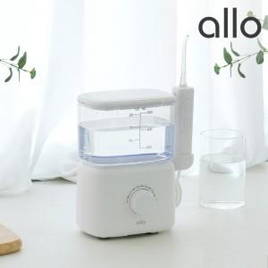 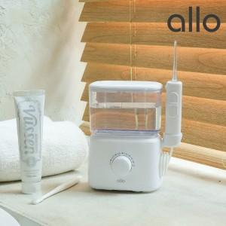 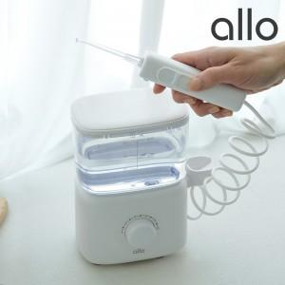

【상세/제작정보】

【인쇄/포장옵션】 | 레이저 / 포장불가능

【공급단가】 | 수량 | 10~ | 30~ | 100~ | 300~ | 500~
*VAT별도 | 단가 | 48,700원 | 45,700원 | 43,100원 | 41,900원 | 41,200원

【상품 URL】 | https://www.synergygift.co.kr:443/src/goods_detail.php?gdno=44893

